Antrag erw. FZ
 |  |  | Ort | Datum

AUSSTELLUNG EINES ERWEITERTEN FÜHRUNGSZEUGNISSES FÜR DIE EHRENAMTLICHE UND UNENTGELTLICHE TÄTIGKEIT

ANTRAG AUF GEBÜHRENBEFREIUNG

Sehr geehrte Damen und Herren,

unser Verband/Verein bietet Kindern und Jugendlichen die Möglichkeit zur Ausübung des Sports in entsprechenden Altersklassen und hat sich dem Kinderschutz verpflichtet. Wir sind ein als gemeinnützig anerkannter Verband/Verein.

Herr/Frau | Vorname |  | Name

geboren am | tt-mm-jjjj

wohnhaft in | PLZ/ORT |  | Straße, Hausnummer

Ist bei uns ehrenamtlich und unentgeltlich tätig. Im Rahmen seines/ihres Ehrenamts gehört u.a. die Beaufsichtigung, Betreuung, Erziehung und Ausbildung von Minderjährigen (§ 30a Abs. 1 Nr. 2b BZRG) zu seinem/ihrem Aufgabenbereich.

Aus diesem Grund bitten wir mit Bezug auf das Bundeszentralregistergesetz (§30a) um Erstellung eines erweiterten Führungszeugnisses zur Vorlage bei uns.

Unter Hinweis auf die Richtlinien des Bundesamtes für Justiz beantragen wir zugleich die Gebührenfreiheit.

Wir bedanken uns für Ihre Unterstützung und verbleiben Mit freundlichen Grüßen Wir bedanken uns für Ihre Unterstützung und verbleiben Mit freundlichen Grüßen Wir bedanken uns für Ihre Unterstützung und verbleiben Mit freundlichen Grüßen
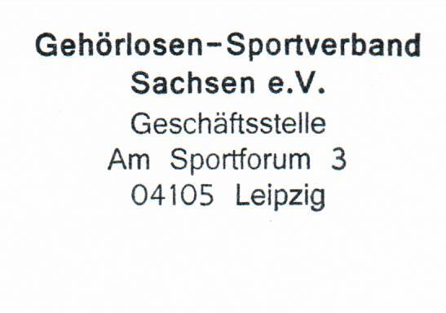

Verbands-/Vereinsname |  | Stempel/Unt. Vorstand

